低温试验
低温试验

试验目的 | 1.发现设计缺陷，扩大设计余量
 | 2.检验设计是否符合产品规格书
试验对象 | 样品2pcs
试验内容 | 将满电2pcs样品放入低温箱内，设定低温箱的温度为-20℃，仪器外接负载，设定屏幕亮度2档，开始挂机，每1小时取出，外接信号发生器采集1分钟，验证低温下功能及准确性状况。挂机至样品低电量自动关机，则停止试验，记录每次挂机时间。要求设备低温环境下挂机运行时间累计不小于24小时，则试验结束，试验过程验证产品各功能模块是否正常实现。

试验参考标准 | 按GB/T 2423.1—89 《电工电子产品环境试验 第二部分：试验方法 低温试验》；
 | GB/T 2423.22—87 《电工电子产品环境试验 第二部分：试验方法 温度变化试验方法》
试验工具 | 高温箱、充电适配器、负载、信号发生器
试验步骤 | 1.设定低温箱温度-20℃，待箱体内温度稳定后，取2pcs满样品，外接负载，设定屏幕亮度2档； 2.调节样品进入振动采集界面后，放入低温箱体内，开始执行低温挂机测试； 3.每1小时取出样机，迅速外接信号发生器，设定100Hz，200mvpp，时域采集1分钟，记录测试结果；无异常则放入继续挂机； 4.待样品低电量自动关机，则停止，取出样品，记录试验时长； 5.样品烘干后充电，待样品满电后继续执行步骤1-4； 6.样品累计挂机运行时间超过24小时，则试验结束； 7.试验过程重点观察设备运行是否正常，要求各功能模块顺利实现，无死机、卡顿等异常发生。

试验数据整理 | 1.作业相片
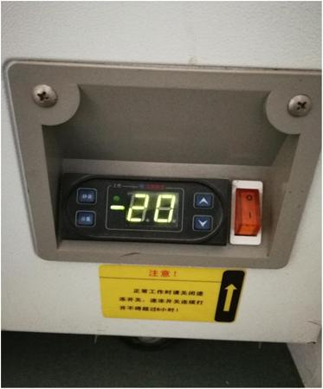
温度确认
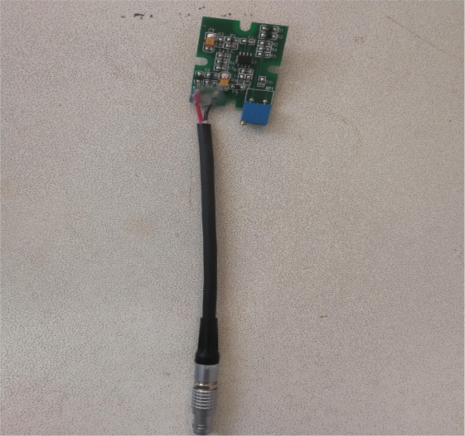
外接负载

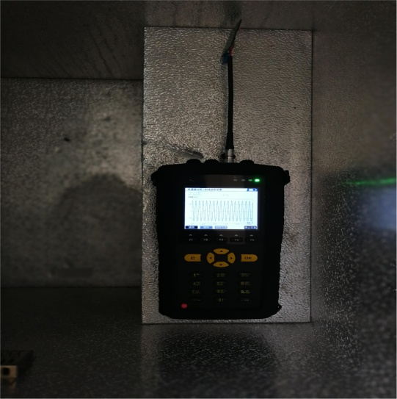
低温挂机
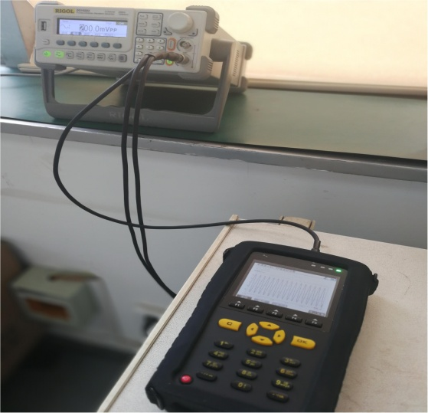
准确性验证

 | 2.数据整理
 | 2.1低温挂机数据记录
 | 注：低温下电池电压偏低，挂机运行时长会低于常温挂机时间。
 |  |  |  | 序号 | 挂机日期 |  | 挂机时长h
 |  |  |  | 1 | 2017-12-04 |  | 5
 |  |  |  | 2 | 2017-12-05 |  | 5
 |  |  |  | 3 | 2017-12-06 |  | 5
 |  |  |  | 4 | 2017-12-07 |  | 5
 |  |  |  | 5 | 2017-12-08 |  | 5
 |  |  |  | 总计时长 |  |  | 25

 | 2.2测试准确性验证（挂机每1小时测试1次加速度峰值）
 |  | 序号 | 采集上下限 | 采集波长 | 输入频率 Hz | 输入电压 mvpp | 理论输出 m/s2 | 测试样机1 |  | 测试样机2 |  | 判定
 |  |  |  |  |  |  |  | 测试结果m/s2 | 理论误差 | 测试结果m/s2 | 理论误差
 |  | 1 | 10-10KHz | 4K | 100 | 200 | 9.8000 | 9.8102 | 0.10% | 9.8214 | 0.22% | OK
 |  | 2 | 10-10KHz | 4K | 100 | 200 | 9.8000 | 9.8143 | 0.15% | 9.8146 | 0.15% | OK
 |  | 3 | 10-10KHz | 4K | 100 | 200 | 9.8000 | 9.8059 | 0.06% | 9.8142 | 0.14% | OK
 |  | 4 | 10-10KHz | 4K | 100 | 200 | 9.8000 | 9.8026 | 0.03% | 9.8214 | 0.22% | OK
 |  | 5 | 10-10KHz | 4K | 100 | 200 | 9.8000 | 9.8132 | 0.13% | 9.8126 | 0.13% | OK
 |  | 6 | 10-10KHz | 4K | 100 | 200 | 9.8000 | 9.8046 | 0.05% | 9.8224 | 0.23% | OK
 |  | 7 | 10-10KHz | 4K | 100 | 200 | 9.8000 | 9.8123 | 0.13% | 9.8279 | 0.28% | OK
 |  | 8 | 10-10KHz | 4K | 100 | 200 | 9.8000 | 9.8154 | 0.16% | 9.8146 | 0.15% | OK
 |  | 9 | 10-10KHz | 4K | 100 | 200 | 9.8000 | 9.8106 | 0.11% | 9.8188 | 0.19% | OK
 |  | 10 | 10-10KHz | 4K | 100 | 200 | 9.8000 | 9.8146 | 0.15% | 9.8213 | 0.22% | OK
 |  | 11 | 10-10KHz | 4K | 100 | 200 | 9.8000 | 9.8105 | 0.11% | 9.8246 | 0.25% | OK
 |  | 12 | 10-10KHz | 4K | 100 | 200 | 9.8000 | 9.8132 | 0.13% | 9.8198 | 0.20% | OK
 |  | 13 | 10-10KHz | 4K | 100 | 200 | 9.8000 | 9.8126 | 0.13% | 9.8146 | 0.15% | OK
 |  | 14 | 10-10KHz | 4K | 100 | 200 | 9.8000 | 9.8149 | 0.15% | 9.8211 | 0.22% | OK
 |  | 15 | 10-10KHz | 4K | 100 | 200 | 9.8000 | 9.8048 | 0.05% | 9.8165 | 0.17% | OK
 |  | 16 | 10-10KHz | 4K | 100 | 200 | 9.8000 | 9.8049 | 0.05% | 9.8156 | 0.16% | OK
 |  | 17 | 10-10KHz | 4K | 100 | 200 | 9.8000 | 9.8016 | 0.02% | 9.8213 | 0.22% | OK
 |  | 18 | 10-10KHz | 4K | 100 | 200 | 9.8000 | 9.8123 | 0.13% | 9.8172 | 0.18% | OK
 |  | 19 | 10-10KHz | 4K | 100 | 200 | 9.8000 | 9.8016 | 0.02% | 9.8186 | 0.19% | OK
 |  | 20 | 10-10KHz | 4K | 100 | 200 | 9.8000 | 9.8042 | 0.04% | 9.8215 | 0.22% | OK
 |  | 21 | 10-10KHz | 4K | 100 | 200 | 9.8000 | 9.8114 | 0.12% | 9.8174 | 0.18% | OK
 |  | 22 | 10-10KHz | 4K | 100 | 200 | 9.8000 | 9.8172 | 0.18% | 9.8263 | 0.27% | OK
 |  | 23 | 10-10KHz | 4K | 100 | 200 | 9.8000 | 9.8043 | 0.04% | 9.8194 | 0.20% | OK
 |  | 24 | 10-10KHz | 4K | 100 | 200 | 9.8000 | 9.8016 | 0.02% | 9.8224 | 0.23% | OK
 |  | 25 | 10-10KHz | 4K | 100 | 200 | 9.8000 | 9.8017 | 0.02% | 9.8146 | 0.15% | OK
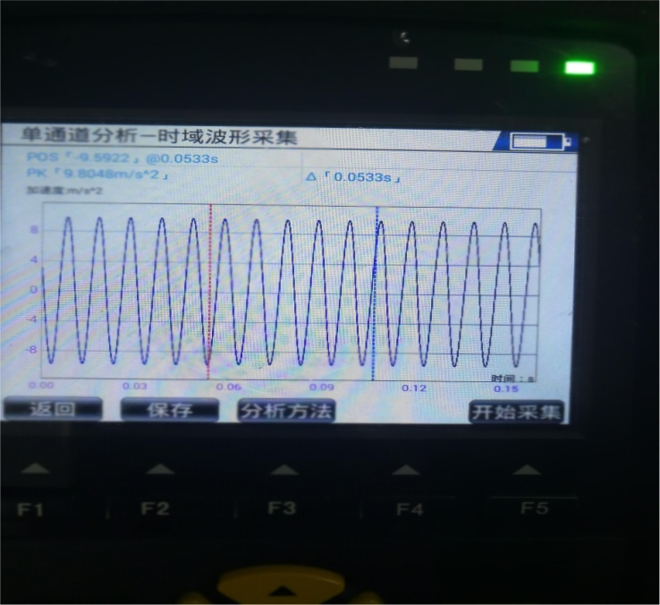
实测加速度峰值9.8048

试验分析及 异常描述 | 1.低温挂机，总计运行时长25h，试验过程仪器运行正常，无死机、卡顿等异常。 2.测试准确性并未受到低温影响。

试验结论 | 本次低温挂机试验，未发现异常，判定合格，通过验收。

改善计划 | 暂无

高温试验
高温试验

试验目的 | 1.发现设计缺陷，扩大设计余量
 | 2.检验设计是否符合产品规格书
试验对象 | 样品2pcs
试验内容 | 将满电2pcs样品放入高温箱内，设定高温箱的温度为55℃，仪器外接负载，设定屏幕亮度2档，开始挂机，每1小时取出，外接信号发生器采集1分钟，验证低温下功能及准确性状况。挂机至样品低电量自动关机，则停止试验，记录每次挂机时间。要求设备高温环境下挂机运行时间累计不小于24小时，则试验结束，试验过程验证产品各功能模块是否正常实现。

试验参考标准 | GB/T 2423.2—89 《电工电子产品环境试验 第二部分：试验方法 高温试验》；
 | GB/T 2423.22—87 《电工电子产品环境试验 第二部分：试验方法 温度变化试验方法》
试验工具 | 高温箱、充电适配器、负载、信号发生器
试验步骤 | 1.设定高温箱温度55℃，待箱体内温度稳定后，取2pcs满样品，外接负载，设定屏幕亮度2档； 2.调节样品进入振动采集界面后，放入高温箱体内，开始执行低温挂机测试； 3.每1小时取出样机，迅速外接信号发生器，设定100Hz，200mvpp，时域采集1分钟，记录测试结果；无异常则放入继续挂机； 4.待样品低电量自动关机，则停止，取出样品，记录试验时长； 5.样品冷却充电，待样品满电后继续执行步骤1-4； 6.样品累计挂机运行时间超过24小时，则试验结束； 7.试验过程重点观察设备运行是否正常，要求各功能模块顺利实现，无死机、卡顿等异常发生。

试验数据整理 | 1.作业相片
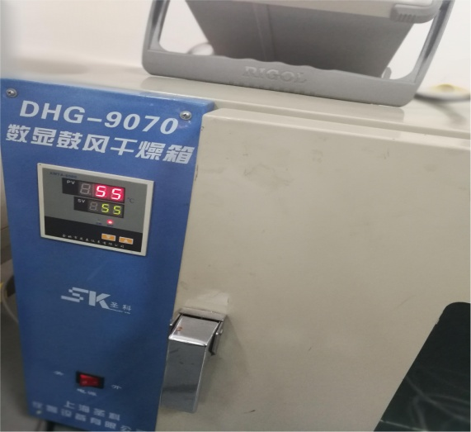
温度确认
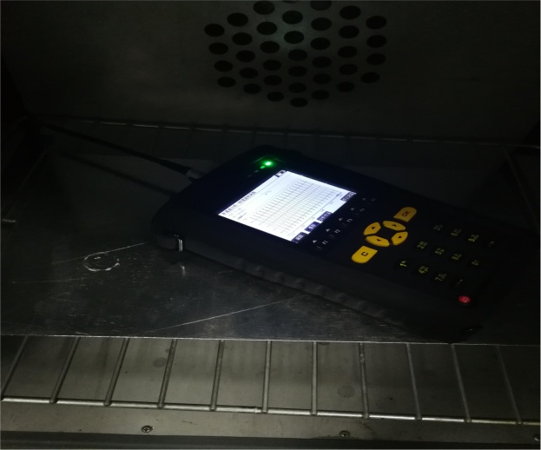
外接负载挂机

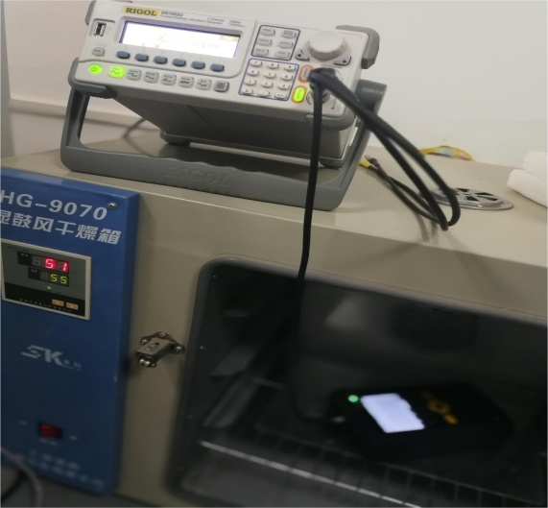
准确性验证
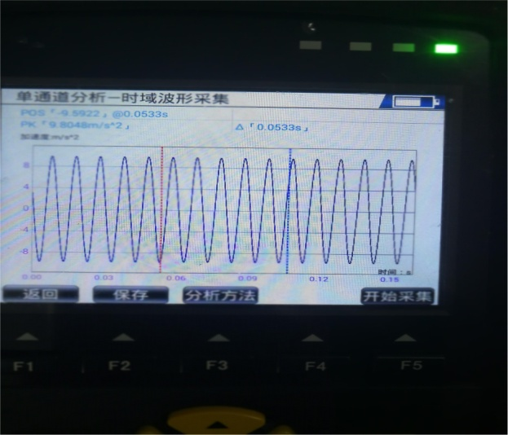
测试结果

 | 2.数据整理
 | 2.1高温挂机数据记录

 |  |  |  | 序号 | 挂机日期 |  | 挂机时长h
 |  |  |  | 1 | 2017-12-09 |  | 6.5
 |  |  |  | 2 | 2017-12-11 |  | 6.5
 |  |  |  | 3 | 2017-12-12 |  | 6.5
 |  |  |  | 4 | 2017-12-13 |  | 6.5
 |  |  |  | 总计时长 |  |  | 26.0

 | 2.2测试准确性验证（挂机每1小时测试1次加速度峰值）
 |  | 序号 | 采集上下限 | 采集波长 | 输入频率 Hz | 输入电压 mvpp | 理论输出 m/s2 | 测试样机1 |  | 测试样机2 |  | 判定
 |  |  |  |  |  |  |  | 测试结果m/s2 | 理论 误差 | 测试结果m/s2 | 理论 误差
 |  | 1 | 10-10KHz | 4K | 100 | 200 | 9.8000 | 9.8142 | 0.14% | 9.8176 | 0.18% | OK
 |  | 2 | 10-10KHz | 4K | 100 | 200 | 9.8000 | 9.8164 | 0.17% | 9.8216 | 0.22% | OK
 |  | 3 | 10-10KHz | 4K | 100 | 200 | 9.8000 | 9.8088 | 0.09% | 9.8179 | 0.18% | OK
 |  | 4 | 10-10KHz | 4K | 100 | 200 | 9.8000 | 9.8114 | 0.12% | 9.8214 | 0.22% | OK
 |  | 5 | 10-10KHz | 4K | 100 | 200 | 9.8000 | 9.8024 | 0.02% | 9.8236 | 0.24% | OK
 |  | 6 | 10-10KHz | 4K | 100 | 200 | 9.8000 | 9.8121 | 0.12% | 9.8246 | 0.25% | OK
 |  | 7 | 10-10KHz | 4K | 100 | 200 | 9.8000 | 9.8014 | 0.01% | 9.8244 | 0.25% | OK
 |  | 8 | 10-10KHz | 4K | 100 | 200 | 9.8000 | 9.8068 | 0.07% | 9.8197 | 0.20% | OK
 |  | 9 | 10-10KHz | 4K | 100 | 200 | 9.8000 | 9.8123 | 0.13% | 9.8165 | 0.17% | OK
 |  | 10 | 10-10KHz | 4K | 100 | 200 | 9.8000 | 9.8143 | 0.15% | 9.8171 | 0.17% | OK
 |  | 11 | 10-10KHz | 4K | 100 | 200 | 9.8000 | 9.8136 | 0.14% | 9.8239 | 0.24% | OK
 |  | 12 | 10-10KHz | 4K | 100 | 200 | 9.8000 | 9.8127 | 0.13% | 9.8165 | 0.17% | OK
 |  | 13 | 10-10KHz | 4K | 100 | 200 | 9.8000 | 9.8049 | 0.05% | 9.8234 | 0.24% | OK
 |  | 14 | 10-10KHz | 4K | 100 | 200 | 9.8000 | 9.8086 | 0.09% | 9.8166 | 0.17% | OK
 |  | 15 | 10-10KHz | 4K | 100 | 200 | 9.8000 | 9.8147 | 0.15% | 9.8192 | 0.20% | OK
 |  | 16 | 10-10KHz | 4K | 100 | 200 | 9.8000 | 9.8133 | 0.14% | 9.8277 | 0.28% | OK
 |  | 17 | 10-10KHz | 4K | 100 | 200 | 9.8000 | 9.8076 | 0.08% | 9.8236 | 0.24% | OK
 |  | 18 | 10-10KHz | 4K | 100 | 200 | 9.8000 | 9.8071 | 0.07% | 9.8119 | 0.12% | OK
 |  | 19 | 10-10KHz | 4K | 100 | 200 | 9.8000 | 9.8069 | 0.07% | 9.8300 | 0.31% | OK
 |  | 20 | 10-10KHz | 4K | 100 | 200 | 9.8000 | 9.8117 | 0.12% | 9.8218 | 0.22% | OK
 |  | 21 | 10-10KHz | 4K | 100 | 200 | 9.8000 | 9.8064 | 0.07% | 9.8189 | 0.19% | OK
 |  | 22 | 10-10KHz | 4K | 100 | 200 | 9.8000 | 9.8172 | 0.18% | 9.8174 | 0.18% | OK
 |  | 23 | 10-10KHz | 4K | 100 | 200 | 9.8000 | 9.8099 | 0.10% | 9.8204 | 0.21% | OK
 |  | 24 | 10-10KHz | 4K | 100 | 200 | 9.8000 | 9.8100 | 0.10% | 9.8195 | 0.20% | OK
 |  | 25 | 10-10KHz | 4K | 100 | 200 | 9.8000 | 9.8116 | 0.12% | 9.8279 | 0.28% | OK
 |  | 26 | 10-10KHz | 4K | 100 | 200 | 9.8000 | 9.8099 | 0.10% | 9.8243 | 0.25% | OK

试验分析及 异常描述 | 1.高温挂机，总计运行时长26h，试验过程仪器运行正常，无死机、卡顿等异常。 2.测试准确性并未受到高温影响。

试验结论 | 本次高温挂机试验，未发现异常，判定合格，通过验收。

改善计划 | 暂无

湿热试验
湿热试验

试验目的 | 1.发现设计缺陷，扩大设计余量
 | 2.检验设计是否符合产品规格书
试验对象 | 样品2pcs
试验内容 | 将满电2pcs样品放入恒温恒湿箱内，设定恒温恒湿箱30℃/80%RH，仪器外接负载，设定屏幕亮度2档，挂机至样品低电量自动关机，则停止试验，记录每次挂机时间。要求设备湿热环境下挂机运行时间累计不小于24小时，则试验结束，试验过程验证产品各功能模块是否正常实现。

试验参考标准 | GB/T 2423.3—93 《电工电子产品环境试验 第二部分：试验方法 恒定湿热试验》；
 | GB/T2423.4—93 《电工电子产品环境试验 第二部分：试验方法 交变湿热试验》
试验工具 | 恒温恒湿箱、充电适配器、负载
试验步骤 | 1.设定恒温恒湿箱30℃/85%RH，待箱体内环境稳定后，取2pcs满样品，外接负载，设定屏幕亮度2档； 2.调节样品进入振动采集界面后，放入箱体内，开始执行高温挂机测试； 3.每1小时取出样机，迅速外接信号发生器，设定100Hz，200mvpp，时域采集1分钟，记录测试结果；无异常则放入继续挂机； 4.待样品低电量自动关机，则停止，取出样品，记录试验时长； 5.样品烘干后充电，待样品满电继续执行步骤1-3； 6.样品累计挂机运行时间超过24小时，则试验结束； 7.试验过程重点观察设备运行是否正常，要求各功能模块顺利实现，无死机、卡顿等异常发生。

试验数据整理 | 1.作业相片
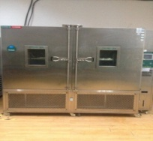
设备确认
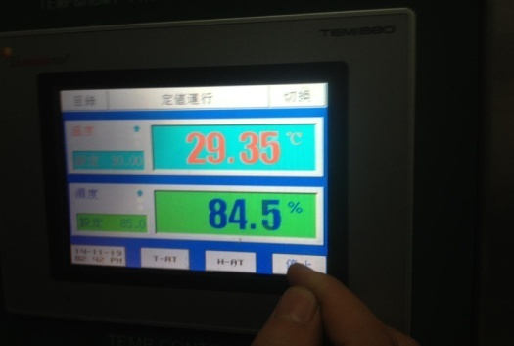
测试环境确认
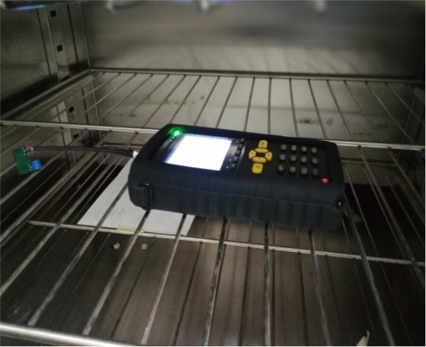
湿热试验挂机

 | 2.数据整理
 | 2.1湿热挂机数据记录
 |  |  |  |  | 序号 | 挂机日期 |  | 挂机时长h
 |  |  |  |  | 1 | 2017-12-14 |  | 6.5
 |  |  |  |  | 2 | 2017-12-15 |  | 6.5
 |  |  |  |  | 3 | 2017-12-16 |  | 6.5
 |  |  |  |  | 4 | 2017-12-18 |  | 6.5
 |  |  |  |  | 总计时长 |  |  | 26.0

 | 2.2测试准确性验证（挂机每1小时测试1次加速度峰值）
 |  | 序号 | 采集上下限 | 采集波长 | 输入频率 Hz | 输入电压 mvpp | 理论输出 m/s2 | 测试样机1 |  | 测试样机2 |  | 判定
 |  |  |  |  |  |  |  | 测试结果m/s2 | 理论 误差 | 测试结果m/s2 | 理论 误差
 |  | 1 | 10-10KHz | 4K | 100 | 200 | 9.8000 | 9.8132 | 0.13% | 9.8221 | 0.23% | OK
 |  | 2 | 10-10KHz | 4K | 100 | 200 | 9.8000 | 9.8146 | 0.15% | 9.8219 | 0.22% | OK
 |  | 3 | 10-10KHz | 4K | 100 | 200 | 9.8000 | 9.8096 | 0.10% | 9.8168 | 0.17% | OK
 |  | 4 | 10-10KHz | 4K | 100 | 200 | 9.8000 | 9.8122 | 0.12% | 9.8179 | 0.18% | OK
 |  | 5 | 10-10KHz | 4K | 100 | 200 | 9.8000 | 9.8142 | 0.14% | 9.8214 | 0.22% | OK
 |  | 6 | 10-10KHz | 4K | 100 | 200 | 9.8000 | 9.8169 | 0.17% | 9.8224 | 0.23% | OK
 |  | 7 | 10-10KHz | 4K | 100 | 200 | 9.8000 | 9.8066 | 0.07% | 9.8198 | 0.20% | OK
 |  | 8 | 10-10KHz | 4K | 100 | 200 | 9.8000 | 9.8174 | 0.18% | 9.8176 | 0.18% | OK
 |  | 9 | 10-10KHz | 4K | 100 | 200 | 9.8000 | 9.8082 | 0.08% | 9.8177 | 0.18% | OK
 |  | 10 | 10-10KHz | 4K | 100 | 200 | 9.8000 | 9.8172 | 0.18% | 9.8236 | 0.24% | OK
 |  | 11 | 10-10KHz | 4K | 100 | 200 | 9.8000 | 9.8165 | 0.17% | 9.8245 | 0.25% | OK
 |  | 12 | 10-10KHz | 4K | 100 | 200 | 9.8000 | 9.8094 | 0.10% | 9.8196 | 0.20% | OK
 |  | 13 | 10-10KHz | 4K | 100 | 200 | 9.8000 | 9.8146 | 0.15% | 9.8171 | 0.17% | OK
 |  | 14 | 10-10KHz | 4K | 100 | 200 | 9.8000 | 9.8146 | 0.15% | 9.8266 | 0.27% | OK
 |  | 15 | 10-10KHz | 4K | 100 | 200 | 9.8000 | 9.8128 | 0.13% | 9.8146 | 0.15% | OK
 |  | 16 | 10-10KHz | 4K | 100 | 200 | 9.8000 | 9.8009 | 0.01% | 9.8177 | 0.18% | OK
 |  | 17 | 10-10KHz | 4K | 100 | 200 | 9.8000 | 9.8175 | 0.18% | 9.8254 | 0.26% | OK
 |  | 18 | 10-10KHz | 4K | 100 | 200 | 9.8000 | 9.8146 | 0.15% | 9.8255 | 0.26% | OK
 |  | 19 | 10-10KHz | 4K | 100 | 200 | 9.8000 | 9.8099 | 0.10% | 9.8236 | 0.24% | OK
 |  | 20 | 10-10KHz | 4K | 100 | 200 | 9.8000 | 9.8054 | 0.06% | 9.8178 | 0.18% | OK
 |  | 21 | 10-10KHz | 4K | 100 | 200 | 9.8000 | 9.8188 | 0.19% | 9.8179 | 0.18% | OK
 |  | 22 | 10-10KHz | 4K | 100 | 200 | 9.8000 | 9.8143 | 0.15% | 9.8221 | 0.23% | OK
 |  | 23 | 10-10KHz | 4K | 100 | 200 | 9.8000 | 9.8142 | 0.14% | 9.8239 | 0.24% | OK
 |  | 24 | 10-10KHz | 4K | 100 | 200 | 9.8000 | 9.8069 | 0.07% | 9.8170 | 0.17% | OK
 |  | 25 | 10-10KHz | 4K | 100 | 200 | 9.8000 | 9.8079 | 0.08% | 9.8216 | 0.22% | OK
 |  | 26 | 10-10KHz | 4K | 100 | 200 | 9.8000 | 9.8139 | 0.14% | 9.8166 | 0.17% | OK

 | 1.恒温恒湿挂机，总计运行时长26h，试验过程仪器运行正常，无死机、卡顿等异常。 2.测试准确性并未受到温湿度影响。

试验分析

试验结论 | 本次湿热挂机试验，未发现异常，判定合格，通过验收。

改善计划 | 暂无

防护试验
防护试验

试验目的 | 1.发现设计缺陷，扩大设计余量
 | 2.检验设计是否符合产品规格书
试验对象 | 样品1pcs
试验内容 | 喷淋试验，将样品置于水龙头下10cm处，喷淋3min，保证各个面均接触。试验结束打开外壳，使用目视及氯化钴试纸检查内部是否有进水现象（注意避免冷凝水）。最终检查设备运行是否正常。

试验参考标准 | GB4208-2008《外壳防护等级（IP代码）》 IP65

试验工具 | 水管、红外测温仪、氯化钴试纸、高温箱
试验步骤 | 1.试验前准备，将干燥后的氯化钴试纸（无水状态显蓝色，遇水汽变红）放入待测样品壳体内； 2.水温偏差确认，室温状态下，使用红外测温仪，分别测量待测样品及自来水的温度，要求两者温度偏差小于5K，方可进行喷淋试验； 3.将样品置于水龙头下10cm处，连续喷淋3min，保证各个面均接触； 4.将样品表面水渍擦拭干净，拆开外壳，通过目视及氯化钴试纸检查是否有进水现象，注意避免冷凝水的产生（可能发生气体液化现象）； 5.重新组装并开机，验证样品基本功能是否正常运行，观察是否有死机或其他异常bug。

作业相片 | 1.试验准备
 |  | 氯化钴试纸 | 试纸准备 |  | 高温干燥
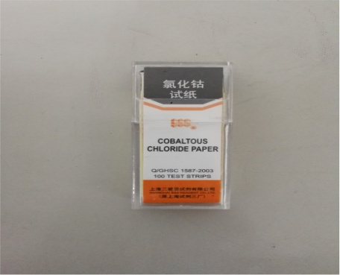
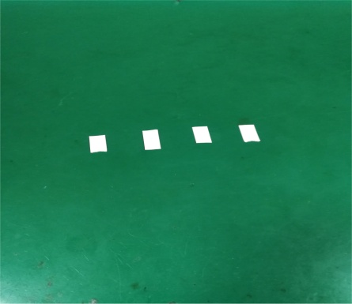
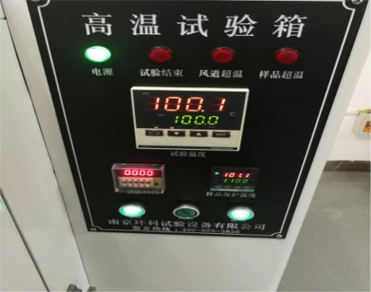

 |  | 温差确认 |  |  | 放入试纸
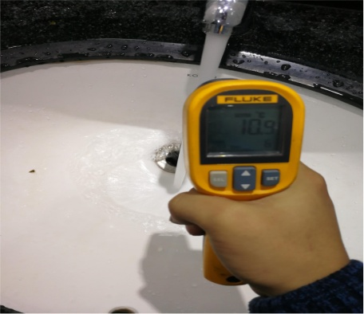
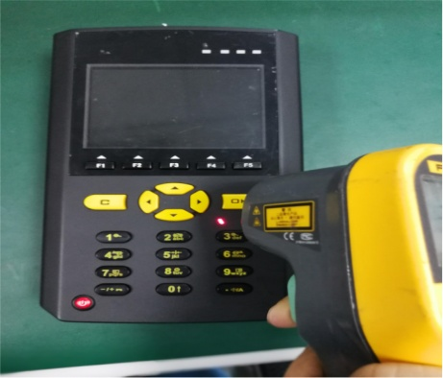
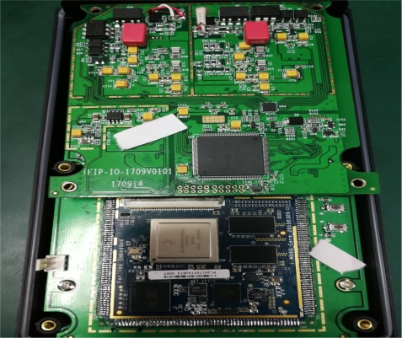

 | 2.喷水试验
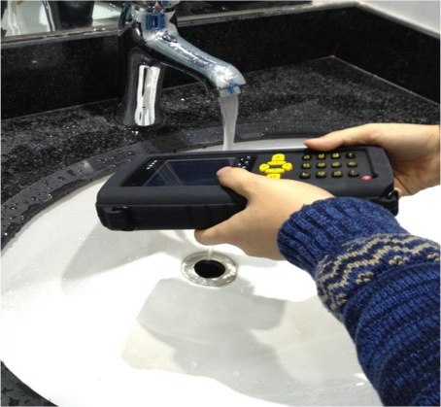
喷水试验，6个面3min

 | 3.试验结果验证
 | 试纸颜色确认-未变红 |  | 壳体内无浸水现象 | 功能验证正常
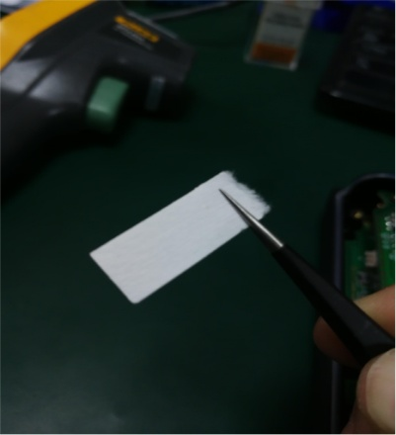
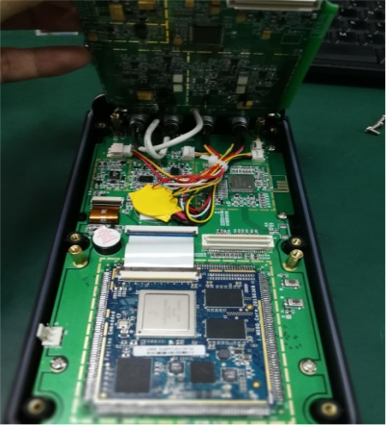
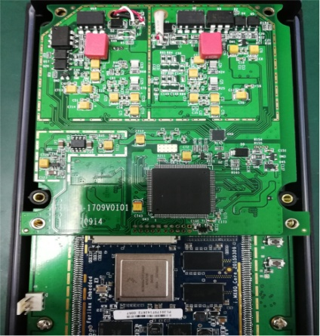
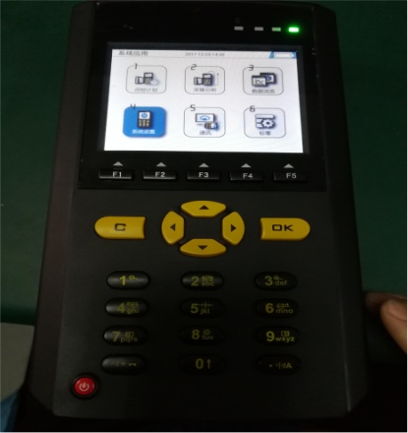

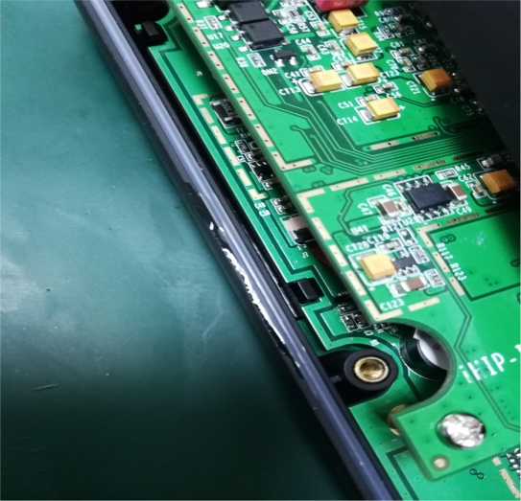
试验分析及 异常描述 | 喷水试验后拆机过程中，发现壳体四周防水圈外围有水渍残留，但考虑到防水圈工作特性以及壳体内部检查并无浸水痕迹，故判定合格，通过试验要求。

密封圈外水渍

试验结论 | 本次防护试验，按照IP65标准执行，未发现浸水现象； 试验后产品功能正常，判定产品合格，通过验收。

改善计划 | 暂无

模拟运输试验
模拟运输试验

试验目的 | 1.发现设计缺陷，扩大设计余量
 | 2.检验设计是否符合产品规格书
试验对象 | 样品1pcs
试验内容 | 将满电1pcs样品置于电动振动台面上，仪器外接负载，设定屏幕亮度2档，挂机至样品低电量自动关机，则停止试验，记录每次挂机时间。要求设备挂机运行时间累计不小于8小时，则试验结束，试验过程验证产品各功能模块是否正常实现。

试验参考标准 | QJ/T 815.2-1994 产品公路运输加速模拟试验方法

试验工具 | 电动振动台、充电适配器、负载
试验步骤 | 1.开启电动振动台，取满电1pcs满样品，外接负载，设定屏幕亮度2档； 2.调节样品进入振动采集界面后，放置于振动台面上，开始执行模拟运输试验； 3.待样品低电量自动关机，则停止，取出样品，记录试验时长； 4.样品取出并充电，待样品满电后继续执行步骤1-3； 5.样品累计挂机运行时间超过8小时，则试验结束； 6.试验过程重点观察设备运行是否正常，要求各功能模块顺利实现，无死机、卡顿等异常发生。

试验数据整理 | 1.作业相片
 |  | 试验设备 |  |  |  | 模拟运输挂机
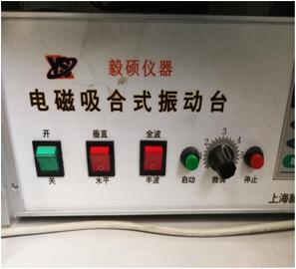
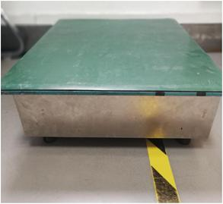
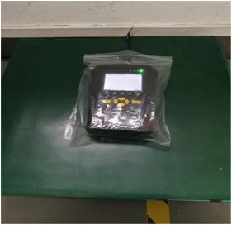

 | 2.模拟运输挂机时间记录
 |  |  | 序号 | 挂机日期 | 挂机时长h
 |  |  | 1 | 2017-12-20 | 6.5
 |  |  | 2 | 2017-12-21 | 3.5
 |  |  | 总计时长 |  | 10.0

 | 3.挂机完成后基本功能验证合格
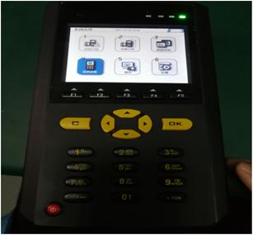

试验分析及 异常描述 | 总计挂机10小时，暂未发现异常现象。

试验结论 | 通过试验要求，判定合格。

改善计划 | 暂无

跌落试验
跌落试验

试验目的 | 1.发现设计缺陷，扩大设计余量，检验设计是否符合设计产品规格书。
 | 2.验证设计是否与生产工艺，供应链的匹配，
试验对象 | 样品1pcs
试验内容 | 1.2m高度自由重复跌落20次，跌落前产品各个面（六面4角）竖直向下的次数相同，产品壳体无爆裂及较大损伤，产品运行功能正常，允许表面有擦伤、小凹坑。

试验参考标准 | GB/T 2423.7—95 《电工电子产品环境试验 第二部分：试验方法 倾跌与翻到试验》；
 | GB/T2423.8—95 《电工电子产品环境试验 第二部分：试验方法 自由跌落试验》进行跌落试验。
试验工具 | 水泥台、无尘布、高度尺
作业相片 | 1.试验准备
 |  | 跌落前外观确认 | 高度确认 | 刚性地面
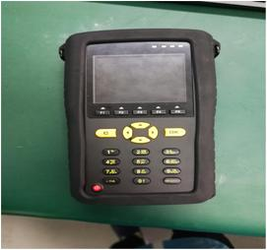
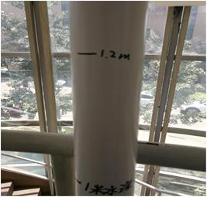
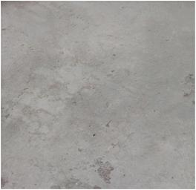

 | 2.试验展开
 |  |  | 跌落试验
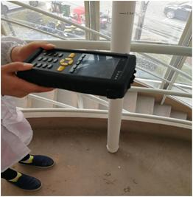

 | 3.试验结果描述
 |  | 保护套擦痕 | 屏幕划痕 | 功能验证合格
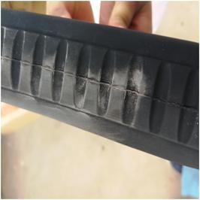
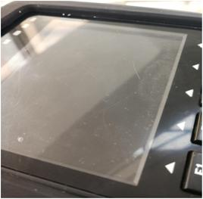
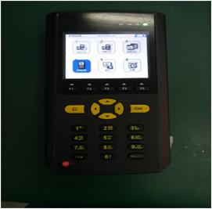

试验分析及 异常描述 | 1.20次自由跌落后，样品表面虽有小面积擦伤、划伤等，但整体仍坚固、完整，壳体无破裂，外观无大的损伤。 2.跌落后进行基本功能验证，未发现异常现象，通过测试。

试验结论 | 本次跌落测试，样品通过验收，判定合格。

改善计划 | 暂无

